Sheet1
宠物装备强化、宝石镶嵌评审流程
 | 准备阶段
 |  | 首先请大家去svn://192.168.199.122/gd/产品原型设计/COMS 获得资源 |  |  |  | （记得更新至最新版）

 |  | 原型使用方法
 |  |  | windows玩家
 |  |  |  | 将上述文件夹更新至最新版本
 |  |  |  | 点击 | 运行原型工具



 |  |  |  | 点击PC预览，即可在浏览器中查看原型

 |  |  | mac玩家
 |  |  |  | 点击 | 运行浏览器

 |  |  |  | 即可在浏览器中查看原型

 | 体验阶段
 |  | 包含宠物装备强化界面、装备镶嵌宝石界面、宝石列表界面

 |  | 1. 进入原型后，从主界面进入宠物界面，点击列表第一个宠物进入宠物详情界面
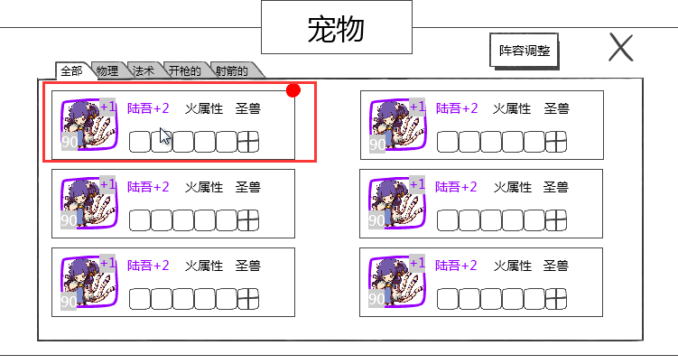

 |  | 2. 进入装备强化界面，进行“强化”操作
 |  | 3. 进行“强化五次”操作
 |  | 4. 进行装备进阶操作
 |  |  | 进阶之后体验达到玩家等级限制的最高强化等级的提示
 |  | 5. 切换到宝石界面，进行开孔操作
 |  |  | 体验每次开孔操作开启宝石槽数目随机的设计
 |  |  | 当开启到最大数量的宝石槽时，在开孔会有提示
 |  | 6. 体验宝石镶嵌的操作方式1
 |  |  | 点击宝石槽，右侧列表跟随变化
 |  |  | 体验镶嵌操作、更换操作、卸下操作
 |  | 7. 体验宝石镶嵌的操作方式2
 |  |  | 点击宝石槽，右侧列表跟随变化
 |  |  | 体验镶嵌操作、更换操作、卸下操作
 |  | 8. 体验不能镶嵌宝石的装备提示

